Tab bord
Dont heures supplémentaires
Nombre d'employés
Masse salariale
Nombre d'heures


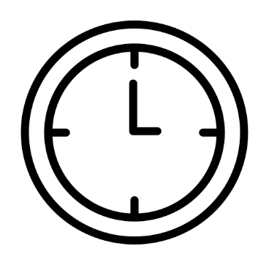
186

230k€
7154 h
644 h


Pyramide des âges
Salaire moyen en fonction de l'âge

 | H | 22
Total 35-44 |  | 45
45-54 | 0 | 14
 | 0 | 21
Total 45-54 |  | 35
55-64 | 0 | 11
 | 0 | 25

Détail masse salariale
Turn-over
Salaire moyen

